Sheet2







Sheet3


40,000 | 18,000 | 12,000 | 250,000 | 30,000 | 140,000 | 300,000 | 40,000 | 800,000





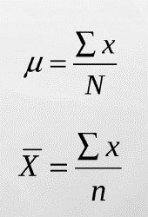
 |  | 40,000
 |  | 18,000
 |  | 12,000
 |  | 250,000
 |  | 30,000
 |  | 140,000
 |  | 300,000
 |  | 40,000
 |  | 800,000
 |  | 181,111

